App
no | Issue | Description | Priority | Comment(김예건 사원) | MANGOSLAB
1 | Portrait 모드 설정 | 프린트시 항상 Portrait(세로) 모드로 출력되도록 설정 | A
2 | Copies 설정 | 프린트시 항상 1장만 출력되도록 설정(Copies=1) | A
3 | 메모 불러오기시 메모 안보임 현상 | 메모 저장후 불러오기시 저장된 메모가 하나도 안보이는 현상 종종 발생 -> 동영상 링크 참조 | A |  | https://drive.google.com/file/d/0BwrcuuQTNedtR0pCQ0h1YlVEcU0/view?usp=sharing
4 | 메모 불러오기시 Preview 화면 깨짐 현상 | 메모 저장후 불러오기시 화면에 검은 이미지 보이는 현상 발생(저장 타이밍 문제로 보임) -> 동영상 링크 참조 | A |  | https://drive.google.com/file/d/0BwrcuuQTNedtaHpLcmpJRUFYQ3c/view?usp=sharing
5 | 메모 불러오기시 창크기 오류 | 크기가 다른 메모를 불러와도 항상 현재창에 로드됨 -> 현재창과 크기가 다른 메모는 새로운 창에 띄워져야함 | A
6 | 템플릿 불러오기시 창크기 이슈 | 크기가 다른 템플릿을 불러오면 경고 문구 발생됨 -> 크기가 다른 메모를 불러올때처럼, 크기가 다른 템플릿을 불러오면 새창을 띄워주도록 변경 | A
7 | 메모 자동 저장 | 저장 버튼을 눌렀을때 지정된 장소에 자동 저장(파일이름 자동 생성) | A |  | 저장 버튼 클릭시 File dialog 없이 자동 저장되도록 수정 -> Template 과 Memo 에서 파일이름을 보여주지않아야함
8 | 스크린샷 모드 창 크기 조절 | 스크린샷 캡쳐 모드에서 창 크기 조정이 쉽게 영역 조정 필요 | A
9 | 텍스트 출력 이슈 | 텍스트 출력시 화면과 출력물의 위치가 다름 | A |  | Default 사이즈 기준, 출력물이 동일하도록 조정필요
10 | Option 탭 제거 | Option 탭 세부 항목이 결정되기전까지 일단 Option 탭 삭제(아이콘 포함) | C |  | 추후 세부 기능이 정의되면 적용
11 | 이미지 위치 조정 | 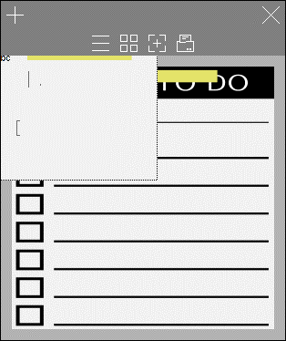 이미지 로드시 마진영역에는 위치하지않도록 조정(이미지 이동시에도 동일). | B
12 | Localization | Localization(한국어/영어 번역) 필요 | B
13 | Italic, Underline 등 Text Effect | 단어별로 Text effect 이 적용되도록 수정필요 | C |  | 일단 Bold 만 적용
14 | Code Signing | 인증서 적용 | C |  | 인증서 전달완료(6/2)
15 | 아이콘 잘림 현상 | 작은 메모사이즈에서 상단 아이콘 잘림현상 | C |  | 옵션 아이콘 삭제로 해결
16 | 글자 복사/붙여넣기시 이슈 | 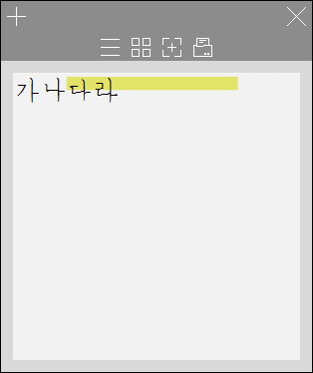 워드에서 글자 복사후 붙여넣기시 글자체와 크기가 따라서 복사됨(앱 기본 글자체와 크기가 설정되어야함) | A
17 | Roll-over 메시지 추가 | 메뉴 위에 마우스를 올려놨을때(roll-over) 팝업 설명 필요(ex, 저장, 새 메모 등) | B |  | 기본 기능이므로 적용필요
18 | 화면 레이아웃 깨짐 이슈 | 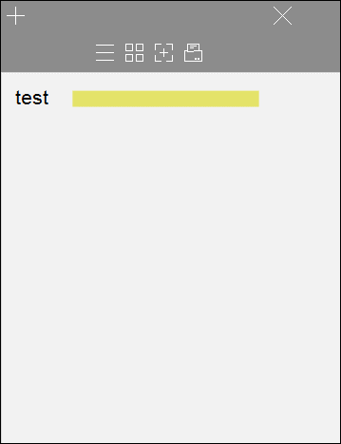 앱실행시 레이아웃이 깨지는 경우가 발생('X' 버튼 등) | A |  | 모니터 해상도의 텍스트 크기 비율이 125%, 150% 등 100% 이상일때 무조건 발생되므로 해결필요
19 | 메모 영역 이상의 텍스트 입력시 포커싱 이동 이슈 | 화면 영역 이상의 글자 입력시 깜빡임 발생 | A |  | 영역 이상의 입력도 가능하게 하되 프린트 버튼을 누를때나 마우스 포커스를 다른 곳으로 이동시에 상단으로 커서가 이동되도록 수정필요-> 모바일 참조
20 | 화면 깜빡임 이슈 | 상단 메뉴가 생길때 깜빡임 증상 해결 필요 | B
21 | 파일 이름 및 메시지 변경 | 앱 이름 및 폴더를 nemonic 으로 변경(전부 소문자임) -> 알림/경고 문구에 있는 Nemonic 도 모두 nemonic 으로. | C
22 | 스크린 캡쳐시에 창 크기 비율 오류 | 스크린 캡쳐시 창 크기 변경하면 비율유지가 되지않음 | A
23 | Sticky 영역 선택 | 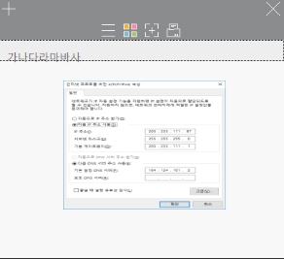 Sticky 영역은 선택이 안되도록 수정 | C
24 | 새창 생성시 기본 색 | 새창 생성시 이전에 지정된 색상으로 세팅 필요 | B
25 | 템플릿 및 메모 비율 깨짐 | 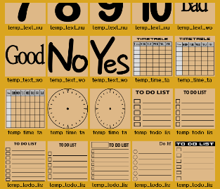 Preview 에서 80x80mm 이외의 사이즈로 저장된 메모 또는 템플릿의 경우 화면비율이 맞지 않아 일그러짐 | A |  | 모바일처럼 이미지 비율이 맞게 Preview 되도록 표시

Installer
no | Issue | Description |  | Comment(김예건 사원) | MANGOSLAB
1 | 프로그램명 Nemonic 을 nemonic 으로 변경 | 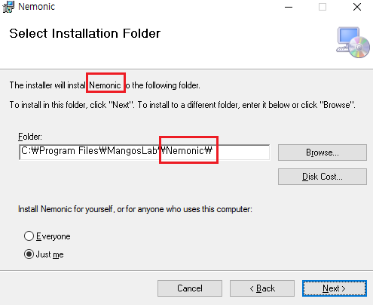 | C
2 | 폴더명 Mangoslab 을 MANGOSLAB 으로 변경 | 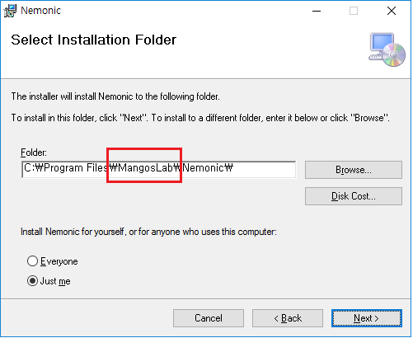 | C
3 | 실행파일명 Nemonic.exe 을 nemonic.exe 로 변경 | 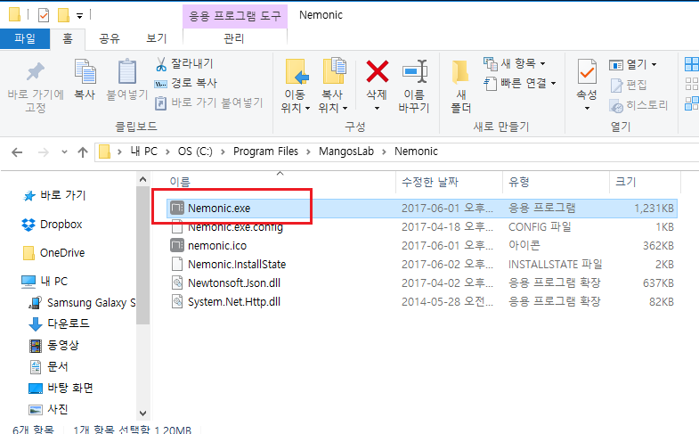 | C
4 | 설치파일명 Nemonic.exe 를 nemonic.exe 로 변경 | 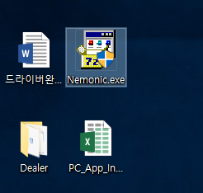 | C
5 | 설치파일 roll-over description 오류 | 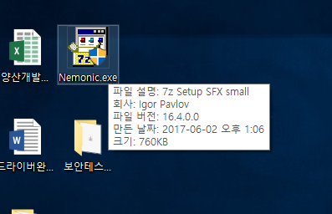 아래와 같이 표시 필요 파일설명 : nemonic Installer 회사 : MANGOSLAB Co., Ltd 파일 버전 : 현재버전 표시(ex. 1.0.0) | C
6 | Shortcut 명 Nemonic 을 nemonic 으로 변경 | 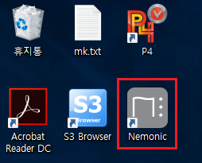 | C
7 | 제어판 > 프로그램 제거에서 이름 Nemonic 을 nemonic 으로 변경 제어판 > 프로그램 제거에서 게시자 Mangoslab 을 MANGOSLAB Co., Ltd. 으로 변경 | 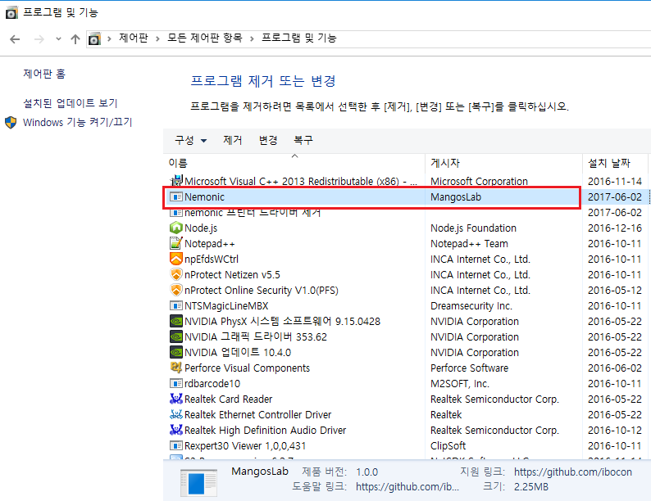 | C
8 | 한글 O/S 에서 영문 문구로 나오고 있음 | 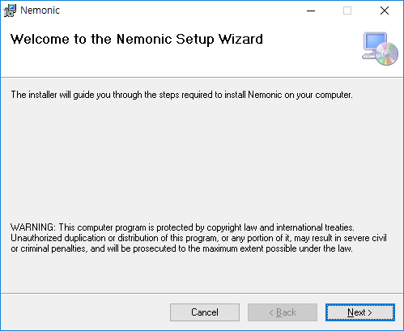 | B
9 | Code Signing 적용 | 설치 파일 및 실행파일, dll 파일 등에 인증서 적용 | A |  | 인증서 제공완료(6/2)
10 | 템플릿 자동 설치 | 설치시 기본 제공 템플릿 자동 설치 | A |  | 최신 템플릿은 망고슬래브에서 별도 제공
12 | 윈도우 10 설치 이슈 | 윈도우 10 32bit 에서 설치시 오류발생 | A

